상품제안서
서머 레디백 | 상품코드: F10959

 |  |  |  |  |  |  | 02-412-0044 | www.easy1.co.kr
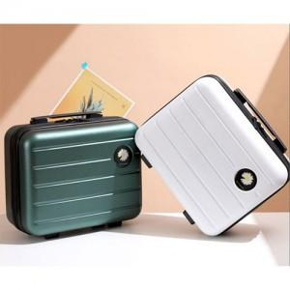 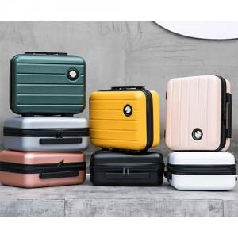

【상세/제작정보】 | <span style="font-size: 12pt;"><b>** 배송비 /별도</b></span><div><span style="font-size: 12pt;"><b>-택배 : 1박스 14,000원 (16개입) / 제주도 산간지역 11000원 추가</b></span></div><div><span style="font-size: 12pt;"><b>-화물 : 100개 이상가능/ 실비처리</b></span></div><div><span style="font-size: 12pt;"><b>-크기: 58*35*85cm / 중량:14kg</b></span></div>

【인쇄/포장옵션】 | 에폭시 / OPP(비닐)

【공급단가】 | 수량 | 100~ | 300~ | 500~ | 1,000~ | 3,000~
*VAT별도 | 단가 | 14,950원 | 14,720원 | 14,370원 | 13,800원 | 13,220원

【상품 URL】 | http://www.easy1.co.kr/src/goods_detail.php?gdno=10959

